仕様
キッチンタイマー 仕様書
〇概要
 | ユーザが押しボタンを使って任意に時間を指定し、
 | 指定した時間が経過した時に、ブザー音やLCDなどで通知するもの

〇一般的なキッチンタイマー
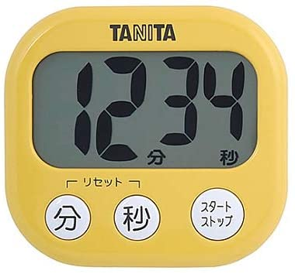
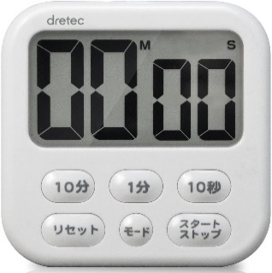
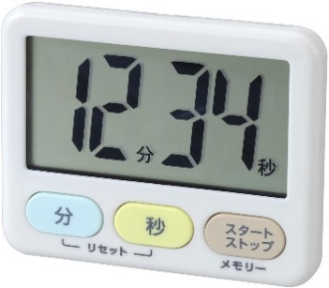

タニタ TD-384
dretec T-542WT
LEC KK-044

〇今回作成するキッチンタイマーの機能
 | 1. | カウントする時間の設定
 | 2. | 設定時やカウントダウン中のカウント時間の表示
 | 3. | カウントダウンのスタート、一時的なストップ・再開
 | 4. | 設定した時間が経過した時にブザー音での通知
 | 5. | 設定した時間の初期化

〇作成するキッチンタイマーの仕様
 | 表示：
 |  |  |  |  |  |  |  |  | スペック：
 |  |  | 0 | 0 | m | 0 | 0 | s | 8桁 x 2行 キャラクタLCD
 |  |  |  |  |  |  |  |  | ・型番：AE-AQM0802
 |  | カウント時間を表示 |  |  |  |  |  |  | ・表示桁数：8桁 x 2行
 |  | 「m」と「s」は「分」と「秒」の意

分ボタン
秒ボタン
スタート
ストップ
ボタン
 | スイッチ：
 |  |  |  |  |  |  |  |  | スペック：
 |  |  |  |  |  |  |  |  | 押しボタン1、2、3
 |  |  |  |  |  |  |  |  | ・プッシュスイッチを3つ使用

 |  | 分ボタン
 |  |  | ・短く押すと、カウント時間を1分増やす
 |  |  | ・1秒押し続けると、0.25秒間隔でカウント時間が1分ずつ増え、10分増えると、10分ずつ増えるようになる
 |  | 秒ボタン
 |  |  | ・短く押すと、カウント時間を1秒増やす
 |  |  | ・1秒押し続けると、0.25秒間隔でカウント時間が1秒ずつ増え、10秒増えると、10秒ずつ増えるようになる
 |  | スタートストップボタン
 |  |  | ・カウントダウンをスタートさせたり、ストップさせる

 | ブザー：
 |  | ・カウントダウンが終了すると、
 |  | 短く4回鳴動し少し待つ（ここまで1秒）を10回（約10秒）行う
 |  | 例：「ピピピピッ、ピピピピッ、ピピピピッ、ピピピピッ」
 |  | ・音の高さは「ラ」（440Hz）

〇機能
 | 1. | カウント時間の設定
 |  | ・ボタンで任意にカウントする時間を設定できる
 |  | ・設定できる範囲は00m01s ~ 99m59sまで
 |  | ・カウント時間の秒が59秒より上回る場合、分に繰り上がる
 |  | ・カウント時間が99分59秒を超える場合、99分59秒となる
 |  | ・カウントダウンが停止している時のみ設定可能
 | 2. | カウント時間の表示
 |  | ・設定した時間や残りのカウント時間をLCDで表示する
 |  | ・電源ON時、画面に00m00sを表示する
 |  | ・カウントダウン中は、「m」と「s」が0.5s間隔で点滅する
 | 3. | カウントダウンのスタート・ストップ
 |  | ・カウント時間設定中にスタートストップボタンを押すと、カウントダウンがスタートする
 |  | ・1秒に1カウント、カウントが減っていく
 |  | ・00m00sの時にスタートストップボタンを押すと、何も起こらない
 |  | ・カウントダウン中にスタートストップボタンを押すと、カウントダウンが一時停止し、再度押すと、再開する
 | 4. | カウントダウン終了の通知
 |  | ・設定したカウント時間が経過すると、
 |  |  | 一定のパターンで約10秒間ブザー音が鳴動し、ユーザに通知する
 |  | ・通知中はLCDの文字が点滅する
 |  | ・約10秒経過する、もしくは、スタートストップボタンを押すと、
 |  |  | 通知が停止し、再度、カウント時間を設定できる
 | 5. | カウントダウンのリセット
 |  | ・分ボタンと秒ボタンを同時に押すことでリセット動作を行う
 |  | ・リセット動作は、
 |  |  | 1. カウントダウン中の場合、カウントダウンをストップする
 |  |  | 2. カウント時間を00m00sにする
 |  | を順に行う

構成図
構成図
1. ブロック図 |  |  |  | 3. 配線図
入力部
処理部
出力部
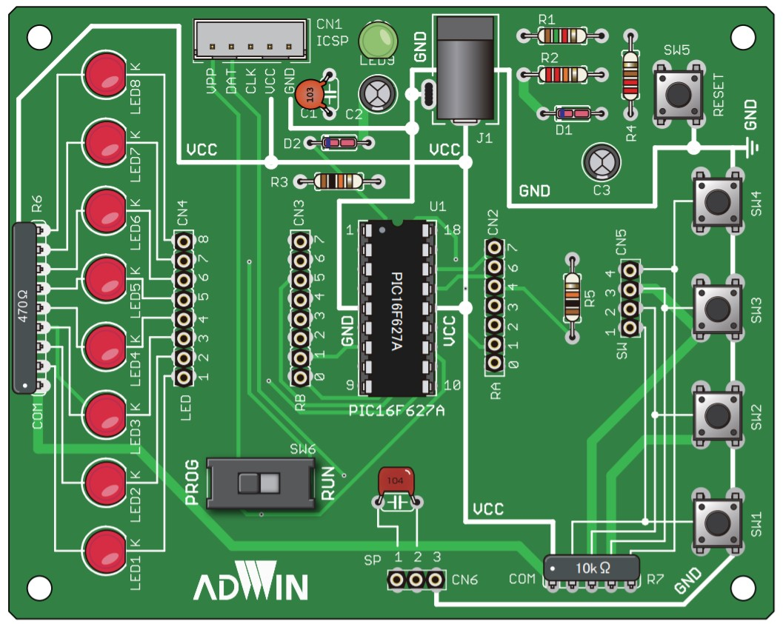
PICマイコン
PIC16F1827
SW1
PICマイコン
PIC16F1827
ＬＣＤ
AE-AQM0802
 |  |  |  |  |  | LCD AE-AQM0802
 |  | PIN17/RA0 | PIN7/RB1/SDA1
 |  | GPIO
 | 分ボタン |  | PIN10/RB4/SCL1 |  | VDD
 |  |  |  |  | RESET
SW2
 |  | PIN18/RA1 | I2C |  | SCL
 |  | GPIO |  |  | SDA
 | 秒ボタン |  |  |  | GND
SW3
ブザー
 |  |  | PIN9/RB3/CCP1

 |  | PIN6/RB0/INT | GPIO
 |  | GPIO
 | スタートストップ ボタン

